Orden de compra
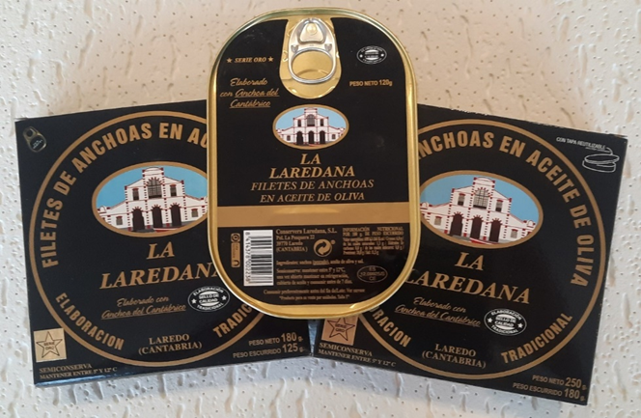
Tu empresa

FORMULARIO DE PEDIDO:
ANCHOAS DE CANTABRIA: PRODUCTO SOLIDARIO
Fecha |  | N.º de orden:

DATOS DE CLUB SOLICITANTE: |  | Enviar a

RI ID
COORDINADOR PEDIDO
NOMBRE
TELEFONO
MAIL.

DATOS DE FACTURACION:
RAZON SOCIAL
DOMICILIO FISCAL:
DIRECCION:
CIF/NIF:
 | Descripción | Cantidad | Precio unitario | Precio total
 | LATA ANCHOAS 120 GRS | 1 | 12.20 € | 12.20 €
 | LATA PANDERETA180 GRS | 1 | 16.20 € | 16.20 €
 | LATA PANDERETA 25O GRS | 1 | 28.25 € | 28.25 €

 |  | (el iva esta incluido)

FORMA DE PAGO:
TRASFERENCIA BANCARIA A LA CTA: CONSERVERA LAREDANA , S.A. NIF: B39009535
C/C: ES25 0049 4983 2326 1515 2600
En el precio señalado está incluida la contribucion solidaria de 3 euros para la lata de 120 grs y 180 grs y de 5 euros para la lata de 250 grs. El 50% a favor del Fondo Polio Plus y el restante 50% a favor de proyectos de rotary Club real valle de Camargo (Cantabria)
AVISO: Se envía por transporte refrigerado al destino. Sin coste para pedidos superiores a 275 euros. Para pedidos inferiores el coste es de12,10 euros por pedido.
DIRECCION DE ENTREGA:
AVISO IMPORTANTE: Una vez cumplimentado este formulario, enviar a : rotaryclubrealvallecamargo@gmail.com
ROTARY CLUB REAL VALLE DE CAMARGO HOTEL BAHIA C/ Cadiz, 22 39002-SANTANDER

En virtud de la normativa vigente sobre protección de datos personales , le comunicamos que los datos de carácter personal que nos comunica rellenando este formulario serán tratados por asociación club rotariio de real valle de camargo, con domicilio en Hotel Bahia, c/ cadiz, 22 39003-santander, con nif G-39437579, como responsable de los mismos. La finalidad y tratamiento de estos datos que solicitamos es para confeccionar y enivarle el certificado de donación a la fundación rotaria. Mediante la entrega de este formulario está danto su legitimo consentimiento para que sus datos sean tratardos conforme a las finalidades descritas anteriormente. Tiene derecho de oposición, acceso, rectificación y cancelación de sus datos. Para ello deberá dirigir correo electrónico a : rotaryclubrealvallecamargo@gmail.com.

